Aula
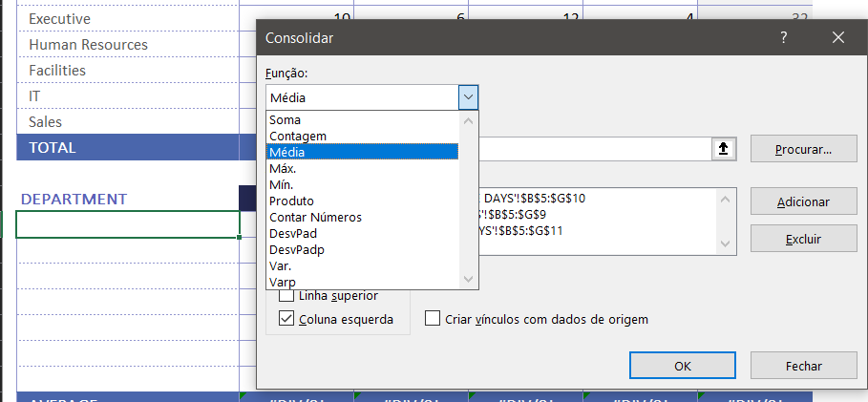
CONSOLIDAÇÃO POR CATEGORIA (REFERENCIA)
NOTA: Para esse modo de consolidação, as planiulhas não precisam ser identicas

> Na planilha principal (aba ''HR EXPENSES'' desse documento) selecionamos a linha de consolidação B5 e selecionamos como referencias as três planilhas, sendo:
Melbourne B5 a G10
Sydney B5 a G11
Perth B5 a G9

Após adicionar as planilhas, marcar:

Dessa forma, temos:
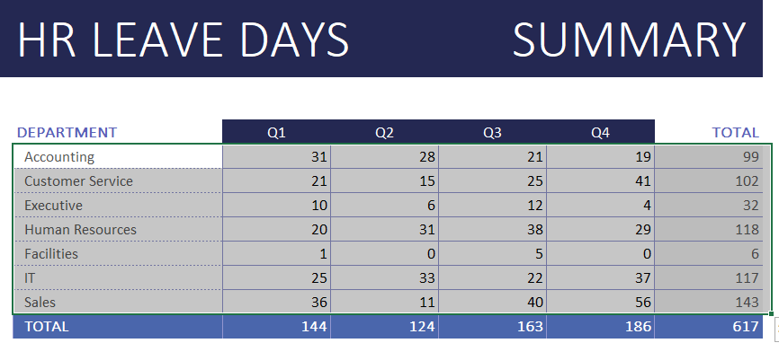

Para fazer o cálculo de média com os mesmos dados:

